Sheet1
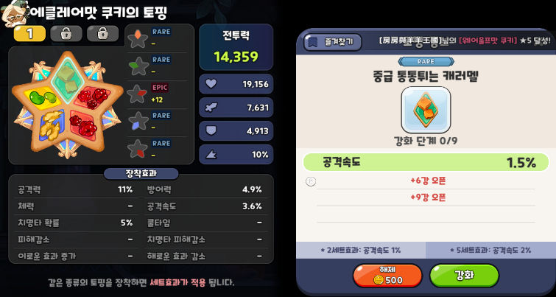
쿠키런: 킹덤 버그 리포트

[0000] 수호의 성전에서 웨이브가 넘어가지 않는 현상
기기 정보 | iPhone XS
OS 정보 | iOS 15.2.1
빌드 버전 | 2.6.201 | 우선도 | A | 심각도 | Major | 발생 빈도 | 상시
이슈 유형 | Bug | 이슈 상태 | Open | 발견자 | 권기일 | 담당자 | 미지정
등록 일자 | 2022.2.5 10:41
상세 정보
[발생 서버] 퓨어 바닐라 [현상 설명] 수호의 성전 진행 중 챕터3-12웨이브 이후 '해당 요청을 처리하는데 문제가 발생했습니다' 팝업창 노출되며 확인 버튼을 클릭해도 반복적으로 노출되며 웨이브 클리어가 되지 않는 현상 [재현 절차] 1. Play 메뉴에서 [수호의 성전] 콘텐츠 진입 2. [수호의 성전] 콘텐츠 진행 3. [수호의 성전] 콘텐츠 진행 중 챕터3-12웨이브 이후 '해당 요청을 처리하는데 문제가 발생했습니다' 팝업창 발생 (특이사항: 위의 웨이브 외 다른 챕터에서도 동일 현상에 관한 제보 지속) 4. 팝업창의 확인 버튼을 클릭해도 반복적으로 해당 팝업창 노출 (쿠키의 조합 등 변화를 주어도 발생하며 iOS, AOS 모두 발생 제보 접수) 5. 해당 팝업창이 노출된 상태에서 웨이브 클리어가 되지 않는 현상 발생 [기대 결과] 1개 챕터 클리어할 때까지 또는 플레이어의 캐릭터가 전멸할 때까지 [수호의 성전] 콘텐츠가 진행되어야 함

첨부 자료
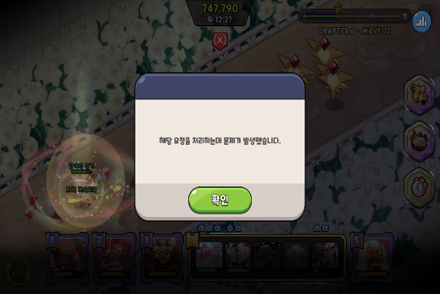 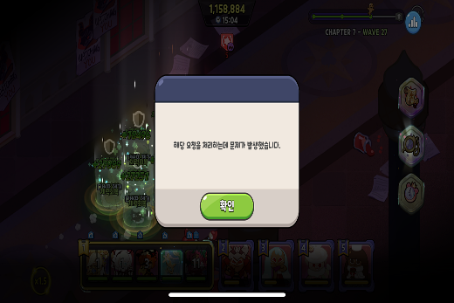

[0001] 생산 재료 교환 시스템 추가
기기 정보 | iPhone XS
OS 정보 | iOS 15.2.1
빌드 버전 | 2.6.201 | 우선도 | B | 심각도 | Normal | 발생 빈도 | -
이슈 유형 | Imporvement | 이슈 상태 | Open | 발견자 | 권기일 | 담당자 | 미지정
등록 일자 | 2022.2.5 11:00
상세 정보
[발생 서버] 퓨어 바닐라 [현상 설명] 토핑 강화 UI 화면에서 채팅창이 닫기 버튼을 가려 닫기 버튼이 터치되지 않는 현상 [상세 설명] 토핑 강화 UI 화면에서 채팅창이 닫기 버튼을 가려 유저의 불편 초래 가능성 존재 [기대 결과] 채팅창과 닫기 버튼이 겹치지 않아야 함

첨부 자료

